ЦЕНЫ
 |  | ЛИКВИДАЦИЯ СКЛАДА
 |  |  |  |  |  | июль 2025
ООО "АРИЛАНТ"

novosibirsk@tn-sib.ru
novosibirsk@tn-sib.ru
novosibirsk@tn-sib.ru
novosibirsk@tn-sib.ru
novosibirsk@tn-sib.ru
novosibirsk@tn-sib.ru
novosibirsk@tn-sib.ru
novosibirsk@tn-sib.ru
 | Офис г. Минск, ул. Минина 21 к. 2 | т\ф (017) 248-44-44 GSM (029) 362-33-82, 274-14-95 |  | www. erilant. by, arilantcompany@gmail.com
novosibirsk@tn-sib.ru
novosibirsk@tn-sib.ru
novosibirsk@tn-sib.ru
novosibirsk@tn-sib.ru
novosibirsk@tn-sib.ru
novosibirsk@tn-sib.ru
novosibirsk@tn-sib.ru
novosibirsk@tn-sib.ru

Ванна / душевая- кухня-туалет (санитарно-техническое оборудование)

№ п/п | Наименование | в комплекте | схема | фото | Шифр | цена, с нашего склада | ЦЕНА РАСПРОДАЖИ | Кол-во, шт.
Сифоны для умывальников
1 | Сифон без выпуска пластиковый \слив D40\подключение 1 1̷ 4˶ | - запрессованы прокладки, - регулируется высота, - патрубок для подключения стиральной машины | 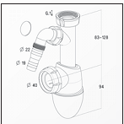 | 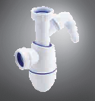 | 0201303ВМ20 | 16.00 | 11.50 | 50
2 | Сифон без выпуска пластиковый\слив D32\подключение 1 1̷ 4˶ |  | 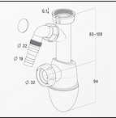 | 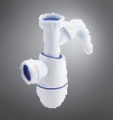 | 0201302ВМ19 | 20.00 | 14.00 | 41
3 | Сифон без выпуска пластиковый\слив D40\подключение 1 1̷ 4˶ | - запрессованы прокладки, - регулируется высота, | 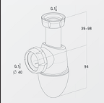 | 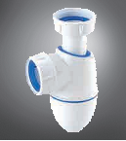 | 0201285 ВМ24S | 12.00 | 8.80 | 71
4 | Сифон без выпуска пластиковый\слив D40\подключение 1 1̷ 4˶ | - запрессованы прокладки, - регулируется высота, - сливной патрубок с фланцем | 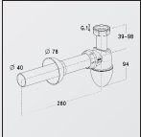 | 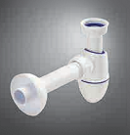 | 0202074-С2924 | 21.50 | 15.50 | 27
5 | Сифон с выпуском \слив D32\подключение 1 1̷ 4˶ | - бутылоный; - регулируется высота | 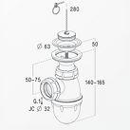 | 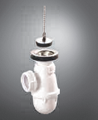 | 0202001-СL217 | 30.00 | 20.00 | 26
Универсальные декоративные выпуски для умывальников
6 | Выпуск латунный | - хромированный; - с круглой пробкой; -автоматический (CLOC-CLIC); - универсальный | 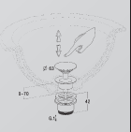 | 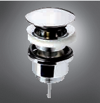 | 0501172-L32UM | 50.00 | 40.00 | 46
7 | Выпуск пластиковый | - с пробкой; - подключение 1 1/4ˈ; - решетка из нержавеющей стали D63мм | 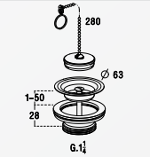 | 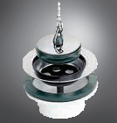 | 0201019-L260 | 18.50 | 13.40 | 49
Сифоны для кухонных моек
8 | Сифон без выпуска пластиковый\слив D40\подключение 1 1̷ 2˶ | - запрессованы прокладки, - регулируется высота, | 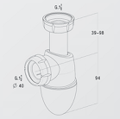 | 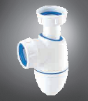 | 022487-BM55S | 12.20 | 8.50 | 49
9 | Сифон без выпуска пластиковый \слив D40\подключение 1 1̷ 2˶ | - запрессованы прокладки, - регулируется высота, - патрубок для подключения стиральной машины | 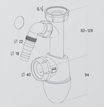 | 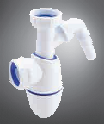 | 0224360-BM53 | 15.00 | 11.00 | 49
10 | Сифон без выпуска пластиковый\слив D40\подключение 1 1̷ 2˶ | - бутылочный; - регулируется высота | 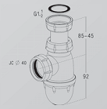 | 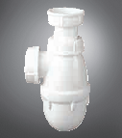 | 0204002-552 | 9.35 | 6.75 | 50
Гибкие шланги для подключения умывальника\ванны к канализационной системе
11 | Гибкий шланг D32 32/50 l=900 мм | - со штуцером и гайкой |  |  | 0206064-6001К | 20.00 | 14.50 | 49

№ п/п | Наименование | в комплекте | схема | фото | Шифр | цена, с нашего склада | ЦЕНА РАСПРОДАЖИ | Кол-во, шт.
Сливы-переливы для ванн с сифоном и пробкой
12 | Слив-перелив для ванн пластиковый | - с запресованными прокладк.; - с самоочищающим. Сифоном; - донная пробка на цепочке длиной 40 см ; - сливн. колено D40мм (45°); - люк слива 45˚ с возможностью его выставления в диапазоне 360̊ | 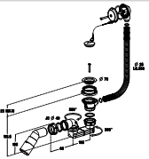 | 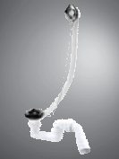 | 0203562-В202P | 67.50 | 55.00 | 28
13 | Слив-перелив для ванн автоматический | - с запресованными прокладк.; - с самоочищающим. Сифоном; - поворотная ручка и донная пробка их хромированного ABS; сливн. колено D40/50мм (45°); - длина перелива 650мм | 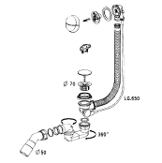 | 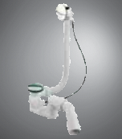 | 0203563-V027P | 54.00 | 43.00 | 29
14 | Слив-перелив WAVE полуавтамат | - с запресованными прокладк.; - с самоочищающим. Сифоном; - пропуск. Способ-сть 70 л\мин; - поворотная ручка и донная пробка их хромированного ABS; - сливн. колено D40/50мм (45°); - длина перелива 650мм | 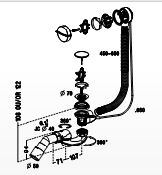 | 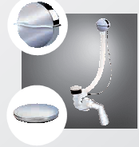 | 0203617-EB07S | 90.00 | 70.00 | 26

№ п/п | Наименование | в комплекте | схема | фото | Шифр | цена, с нашего склада | ЦЕНА РАСПРОДАЖИ | Кол-во, шт.
Сифоны для душевых поддонов
15 | Сифон универсальный \слив D 40/50 \ сливное отверстие в поддоне 90 мм | - самоочищающийся; - скорость отвода воды 54 л/мин; - с хромированной крышкой из ABS D112мм, - низкий, высотой 80 мм | 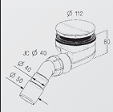 | 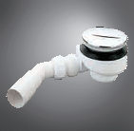 | 0205240-ТВ90 | 50 | 37 | 18
16 | Сифон универсальный \слив D 40мм\1ˈ 1/2\сливное отверстие в поддоне 90 мм | - с хромированной крышкой из ABS D115мм; -горизонтальный выпуск; - низкий, высота 80мм | 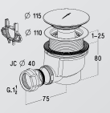 | 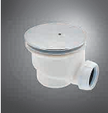 | 0205070-690 | 40 | 28.75 | 27
17 | Сифон универсальный \слив D 40 мм \ 1 1\2"\ сливное отверстие в поддоне 50мм | с решеткой из нержавеющей стали D70 мм | 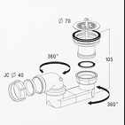 | 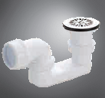 | 0205003-570 | 30 | 20.4 | 28

№ п/п | Наименование | в комплекте | схема | фото | Шифр | цена, с нашего склада | ЦЕНА РАСПРОДАЖИ | Кол-во, шт.
Трапы линейные для монтажа в пол ванной комнаты
18 | Трап линейный | линейный отвод воды; - сифон самоочищающийся со скростью отвода воды 42л/мин; - решетка из нержавеющей стали 500*80 мм; - возможность регулирования высоты; - слив 40 мм с возможностью монтажа в низ или в бок | 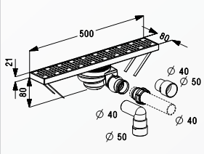 | 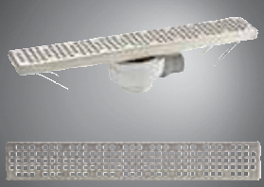 | 0205524-CS50S | 350.00 | 250.00 | 51
19 | Трап линейный | линейный отвод воды; - сифон самоочищающийся со скростью отвода воды 42л/мин; - решетка из нержавеющей стали 800*80 мм; - возможность регулирования высоты; - слив 40 мм с возможностью монтажа в низ или в бок | 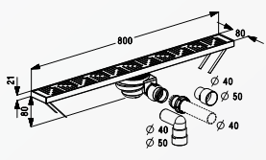 | 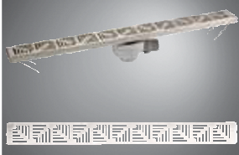 | 0205525-CS80S | 470.00 | 400.00 | 48

